Bericht Kunde
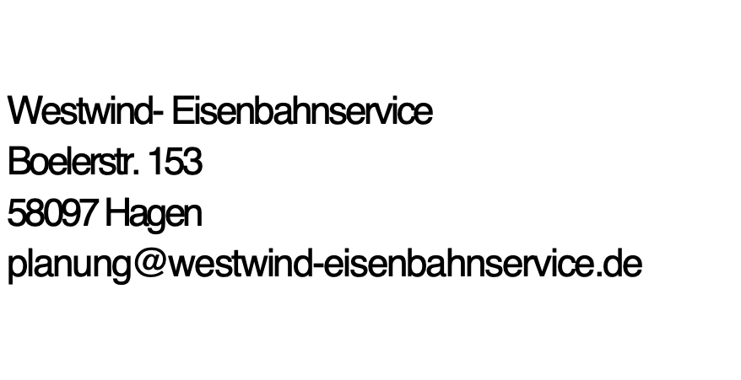

 | Monatsbericht
 | 2024
 | KUNDE

DATUM | Lokführer | Dienst von-bis | Dienst Summe | GF H von-bis | GF summe 1 | GF Z von -bis | GF Summe2 | Hotel | Extraleistung | Zugnummer | Ort | Auftraggeber

 |  |  | Auftraggeber | Stundensatz | GF Satz | Extralesitung |  |  |  | Rechnung erstellen

